일위대가표
일 위 대 가 표

명 칭 | 규 격 | 수 량 | 단 위 | 재 료 비 |  | 노 무 비 |  | 경 비 |  | 합 계 |  | 비 고
 |  |  |  | 단 가 | 금 액 | 단 가 | 금 액 | 단 가 | 금 액 | 단 가 | 금 액
제 1 호표
잔가지 줍기 |  | 1 | 본 |  | - |  | 2,648 |  | - | - | 2,648
보통인부 |  | 0.016 | 인 |  | - | 165,545 | 2,648 |  | - | 165,545 | 2,648

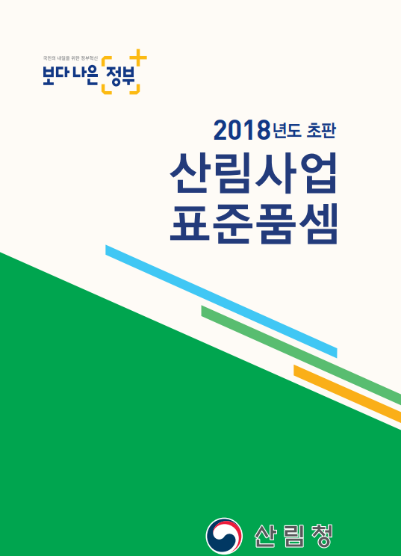
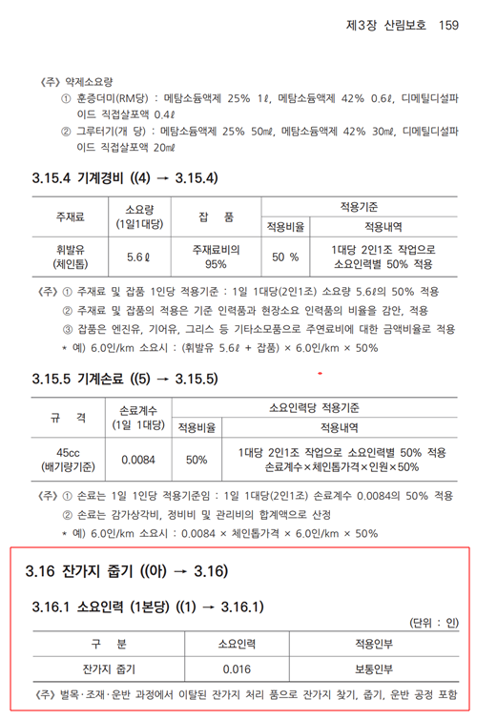

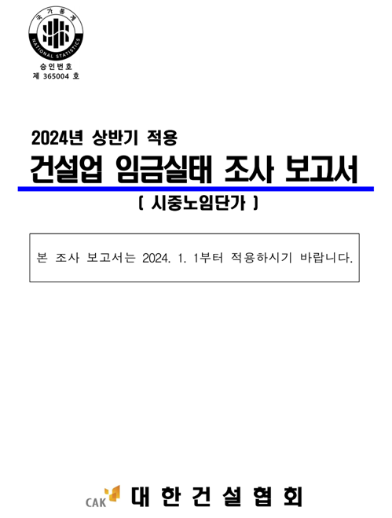
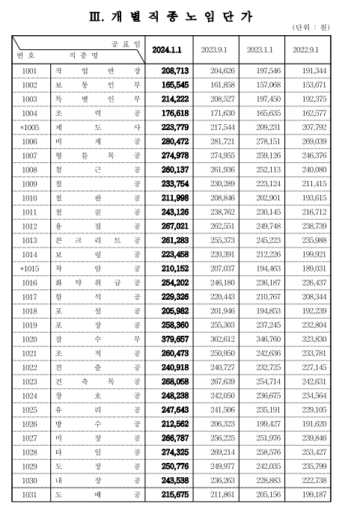

 |  |  |  |  |  |  |  |  |  |  |  |  | 0

